Tabele zbiorcze
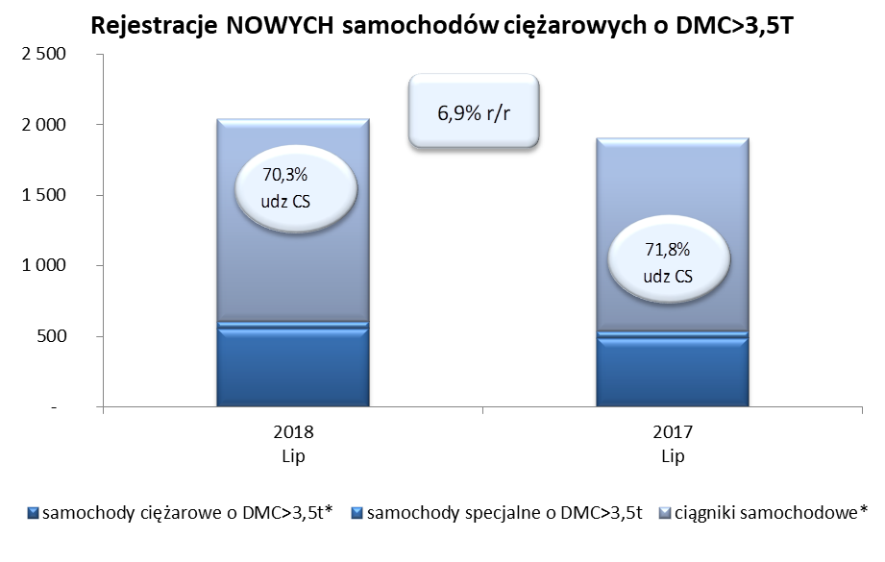
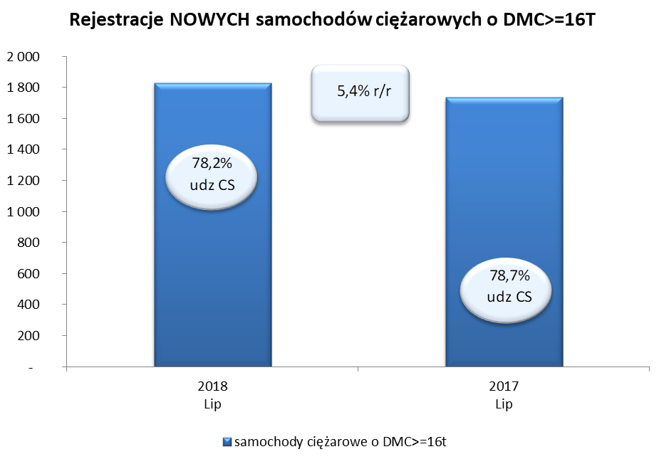
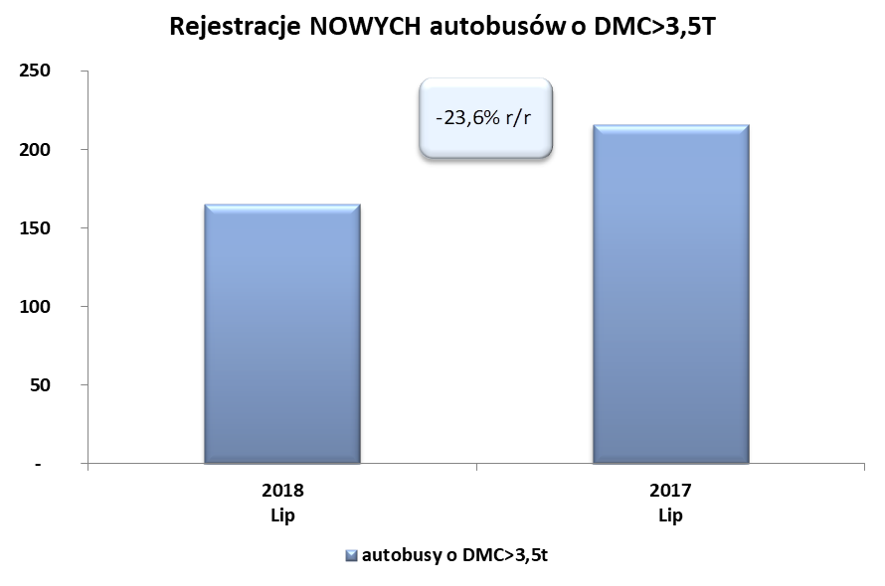
PZPM na podstawie danych CEP (MC) |  |  |  |  |  | 06/07/2018
 |  |  |  |  |  | sztuki
PIERWSZE REJESTRACJE NOWYCH POJAZDÓW UŻYTKOWYCH O DMC>3,5T
 | 2018 Lip | 2017 Lip | % zmiana r/r | 2018 Sty - Lip | 2017 Sty - Lip | % zmiana r/r
SAMOCHODY CIĘŻAROWE - RAZEM | 2,037 | 1,905 | 6.9% | 17,116 | 15,162 | 12.9%
samochody ciężarowe o DMC>3,5t* | 553 | 488 | 13.3% | 3,918 | 3,175 | 23.4%
samochody specjalne o DMC>3,5t | 53 | 50 | 6.0% | 362 | 250 | 44.8%
ciągniki samochodowe* | 1,431 | 1,367 | 4.7% | 12,836 | 11,737 | 9.4%
AUTOBUSY - RAZEM | 165 | 216 | -23.6% | 1,588 | 1,369 | 16.0%
autobusy o DMC>3,5t | 165 | 216 | -23.6% | 1,588 | 1,369 | 16.0%
RAZEM POJAZDY UŻYTKOWE | 2,202 | 2,121 | 3.8% | 18,704 | 16,531 | 13.1%
*/ Nie uwzgledniono rejestracji własnych marek krajowych producentów

